상품제안서
베이직 폴로 반팔 티셔츠 | 상품코드: S27389

 |  |  |  |  |  |  | 02-713-8555 | www.synergygift.co.kr
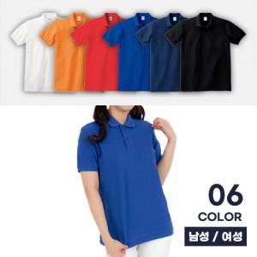

【상세/제작정보】

【인쇄/포장옵션】 | 실크, 자수, 풀칼라 / OPP(비닐)

【공급단가】 | 수량 | 30~ | 100~ | 500~ | 1,000~ | 3,000~
*VAT별도 | SS~2L(LL) | 14,690원 | 13,530원 | 12,870원 | 12,540원 | 12,320원
 | 3L | 15,340원 | 14,140원 | 13,450원 | 13,110원 | 12,880원
 | 4L~5L | 15,990원 | 14,760원 | 14,040원 | 13,680원 | 13,440원

【상품 URL】 | https://www.synergygift.co.kr:443/src/goods_detail.php?gdno=27389

